Resumen Estadístico
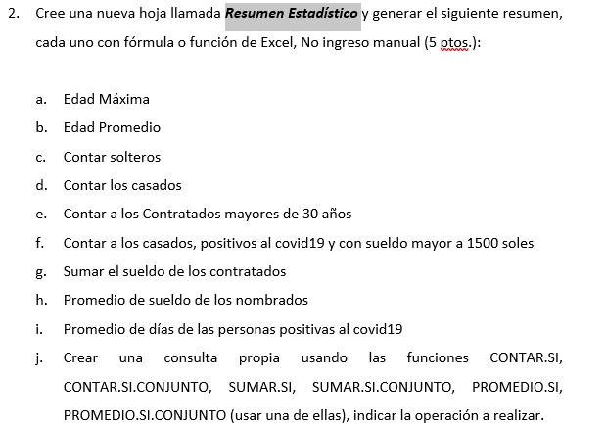
Resumen estadítico

Cálculo | Resultado
Edad Máxima | 51
Edad Promedio | 37.786
Cantidad de Solteros | 169
Cantidad de Casados | 164
Contratados mayores de 30 años | 118
Cantidad de Casados; positivos al covid19 y con sueldo mayor a 1500 soles | 89
Sueldo de los contratados | 358050
Promedio de sueldo de nombrados | 2318.18
Promedio de días de las personas positivas al covid19 | 7.82
Venta máxima mensual de los contratados | 24653

TD
4)

Tipo de empleado | (Todas)

Etiquetas de fila | Trabajadores por cargo
Administrativo | 160
Planta | 170
Ventas | 170
Total general | 500

5)
Suma de Sueldo | Etiquetas de columna
Etiquetas de fila | Administrativo | Planta | Ventas | Total general
Contratado | 140125 | 110600 | 107325 | 358050
Nombrado | 123600 | 106575 | 126825 | 357000
Temporal | 115275 | 115375 | 109500 | 340150
Total general | 379000 | 332550 | 343650 | 1055200

6)

Nota:
Para la pregunta 6, se ha considerado la tabla creada en P2

Etiquetas de fila | Recuentos por edad
[21_25] | 19
[26_30] | 100
[31_35] | 94
[36_40] | 88
[41_45] | 83
[46_50] | 98
[50_+] | 18
Total general | 500

8) Cálculos adicionales

Trabajadores por distrito
Etiquetas de fila | Trabajadores por distrito
Ancón | 49
Carabayllo | 43
Chorrillos | 51
Comas | 58
Independencia | 50
Los Olivos | 50
Puente Piedra | 48
San Martín de Porres | 38
Santa Rosa | 54
Surco | 59
Total general | 500

Trabajadores por estado civil
Etiquetas de fila | Trabajadores por estado civil
Casado | 164
Conviviente | 167
Soltero | 169
Total general | 500

Dashboard
DASHBOARD PROEMPRESA
 | Administrativo | Planta | Ventas
Contratado | 140125 | 110600 | 107325
Nombrado | 123600 | 106575 | 126825
Temporal | 115275 | 115375 | 109500
Número de trabajadores
 | Total
Administrativo | 160
Planta | 170
Ventas | 170

Distribución de edades de los trabajadores
 | Total
[21_25] | 19
[26_30] | 100
[31_35] | 94
[36_40] | 88
[41_45] | 83
[46_50] | 98
[50_+] | 18
Trabajadores por estado civil
 | Total
Casado | 164
Conviviente | 167
Soltero | 169

Trabajadores por distrito
 | Total
Ancón | 49
Carabayllo | 43
Chorrillos | 51
Comas | 58
Independencia | 50
Los Olivos | 50
Puente Piedra | 48
San Martín de Porres | 38
Santa Rosa | 54
Surco | 59

